Datos personales
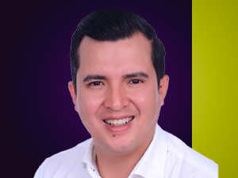

Nombres: | Jorge Luis
Apellidos: | Guevara Benavídez
Facebook: | https://www.facebook.com/luis.uno.10
Twitter: | @JorgeGuevara
Descripción:

